ガン
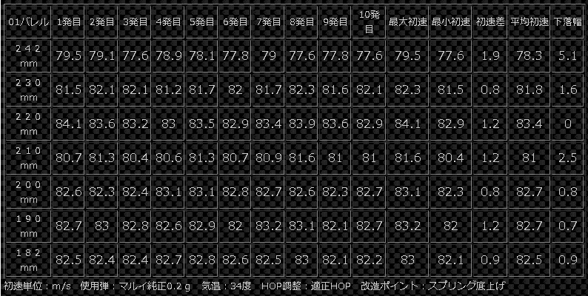
6mm,0.2gBB弾 | 名称 | 初速 |  | サイクル |  | テストバッテリー | 本体価格(付属品込) | カスタム/修理 |  |  |  |  |  |  | 課題
東京マルイ | HK417 | 93 | m/s | 14.3 | RPS | Li-po 7.4V 1300mAh 25c | 38,000 | リコイルオミット・ハンドガード交換(VFC製12inch)・リポ化(SBD),ヒューズ交換 |  |  |  |  |  |  | 次世代故の重量over(3kg以上)
東京マルイ | PATRIOT | 92-94 | m/s | 21.4 | RPS |  | 19,000 | オフセット・ストック追加(後方配線)・スプリング強化・セクタークリップ追加・リポ化(SBD)・ヒューズ交換・プリコックFET導入・ストレートトリガー・ショートストローク |  |  |  |  |  |  | ギア鳴り(問題なしとの見解有)
東京マルイ | SIG552 | 82-83 | m/s | 13.3 | RPS |  | 9,250 | リポ化(SBD)・フルオート不動解消・プリコックFET導入 |  |  |  |  |  |  | 給弾不良 ⇒ ノズル後退量が不安定
東京マルイ+Classic Army | MP5A4 | 85-88 | m/s | 15.7 | RPS |  | 11,000 | リポ化(FET/NanoHARD？)・フロントサイト掘削 |  |  |  |  |  |  | 突発的な不動(FETの電圧管理か？)
AY(SHS) | SPECTER | 76-77 ⇒ 85-95 | m/s | 11.3 | RPS | Ni-mh 8.4V 1600mAh ↓ Li-po 7.4 2050mAh | 5,999 | タペットプレートスプリング引掛け部分破損解消・レール増設 [2019/03/17] プリコックFET搭載 机モータ ⇒ ZC repord standardモータへ変更 ベベル・スパー・セクターを PDI製に変更 g&gチャンバーに変更 ピストンヘッドを変更 シリンダーヘッド周り・チャンバーパッキン周りの気密漏れ対策実施(シールテープ・カプトンテープ) |  |  |  |  |  |  | 接着剤での修理の為、いつ壊れるか分からない
G&G | MPW9 | 86-87 | m/s | 16.2 | RPS | Li-po 7.4V 1500mAh 30c | 24,700 | 標準装備(MOSFET,ETU),ミニＴコネクタ変更,チャンバアセンブリ見直(チャンバー、パッキン、押しゴム),スプリング交換(標準⇒ACE1ARMS・M90), セクタークリップ追加
東京マルイ | AK47 | 82-84 91-94 | m/s | 12.3 | RPS | Ni-mh 8.4V 1600mAh 全li-po可能 | 6,650

 | SIG552についてはタペットプレート交換するのが良いか？
 | ⇒ 確認の結果不要(しっかりノズルは後退していた)。HOP調整箇所の噛合せに失敗しており、修理
 | ⇒ プリコックFETを導入してもらったタイミングで改善有 |  |  |  |  |  |  | MP5A4について
 |  |  |  |  |  |  |  | バネ鳴り
 | ハンドガン |  |  |  |  |  |  | ⇒ 熱収縮チューブ/ スプリングガイド接触箇所付近を覆う？
 | SIG SAUER P226

 | 11月後半～12月にかけて |  |  |  |  |  |  |  |  |  |  |  | 65-66m/s
 | HK417 |  |  |  |  |  |  |  |  |  |  |  | 69m/s ↓ | mp7_182mm_01バレル
 | チャージングハンドルの一部で破損 |  |  |  |  |  |  | MPW9初速変動 |  | 0.2gBB弾 |  |  | 73m/s ↓ | LayLax パワースプリング
 | 破損時に発生した金属片が異物としてメカボックスに混入。不動にさせた |  |  |  |  |  |  | 純正スプリング |  | 86-87 |  |  | 75m/s ↓ | LayLax フルシリンダー
 |  |  |  |  |  |  |  | BATONAIRSOFT・M90 |  | 85-86 |  |  | 77-78m/s | パッキン嵩上げ
 | 原因となった金属片は除去したが、 |  |  |  |  |  |  | ACE1ARMS・M100 |  | 100-108 | 法規制初速オーバー |  |  | 東京防音 TB | TSS-328 [インシュレーター 4個] |  |  | 544 | Yo
 | メカボ組直の際に幾つか併せて修理した事項が発生 |  |  |  |  |  |  | ACE1ARMS・M90 |  | 88-90 |  |  |  |  | 625F-BAII BEARING (10pcs.) |  |  | 1260 | ﾒﾙｶﾘ
 | ・モーターと配線/SBDを繋いでいたねじがなめているので交換 |  |  |  |  |  |  |  |  |  |  |  |  |  | PDI RAVEN 01+ 182mm |  |  | 2490 | 楽
 | ・SBD圧着端子を鍬型ではなく丸型に変更 |  |  |  |  |  |  |  |  |  |  |  |  |  | PDI Wホールドチャンバーパッキン 硬度50 |  |  | 620 | 楽
 | ・モーターと配線の繋ぎ方をねじ止めから平型端子に交換 |  |  |  |  |  |  |  |  |  |  |  |  |  | LayLax 東京マルイ電動ハンドガンピストンヘッド |  |  | 1650 | 楽
 | またギア鳴りが発生している可能性もあり、適宜対応予定 |  |  |  |  |  |  |  |  |  |  |  |  |  | PDI 東京マルイ マイクロメカボックス専用スプリングガイド |  |  | 1610 | 楽
 | ⇒ 予算:1000円
 |  |  |  |  |  |  |  | MP7A1 | 242mm | PDI製 6.01 廉価版 | 2,950 | CQB市場
 |  |  |  |  |  |  |  | ロングバレル | 242mm | PDI製 6.01 廉価版 | 2,850 | トマトハウス(2019/6/3 改装休業中)
 | SPECTER |  |  |  |  |  |  |  | 242mm | KM企画製 6.04 | 入手不可
 |  | Spectre M4 Folding Stock |  |  |  |  |  |  | 215mm | LayLax製 6.05 | 4,380
 | 一点スリングで視点の固定対応 |  |  |  |  |  |  |  | 242mm | Lambla製 6.03 | 2,500 | dress&gun 在庫なし
 |  |  |  |  |  |  |  |  | 242mm | Lambla製 6.01 | 5,500 | dress&gun 在庫あり
 |  |  |  |  |  |  |  | パッキン
 |  |  |  |  |  |  |  | PDI ダブルホールド

 |  |  |  |  |  |  | 変更前 | nonhop | 0.2g | 74-75m/s | 純正182mm/6.07 |  |  |  | 3,131 | SHS | High Torque Motor Short for G36/AK series AEG Airsoft Ver.3 Gearbox
 |  |  |  |  |  |  | 変更後 | nonhop | 0.2g | 79-80m/s | PDI220mm/6.01 |  |  |  | 3,796 |  | 1x22 TA-1 Tactical Red Dot Sight Aimpoint replica
 |  |  |  |  |  |  |  | http://den-ken.net/jikken/jjikken155.html |  |  |  |  |  |  | 1,125 | EMERSONGEAR | BD Ultra Cylinder Head With A Pad On Bottom Double O Cylinder Head-7 For Ver. 7 Gearbox M14 AEG BD4847
 |  |  |  |  |  |  |  | http://den-ken.net/jikken/jjikken112.html |  |  |  |  |  |  | 412 |  | Beads Parts Suspension Casing Pipe Transfer for Jingji No.2 Gearbox Modification Upgrade - Black

初速換算
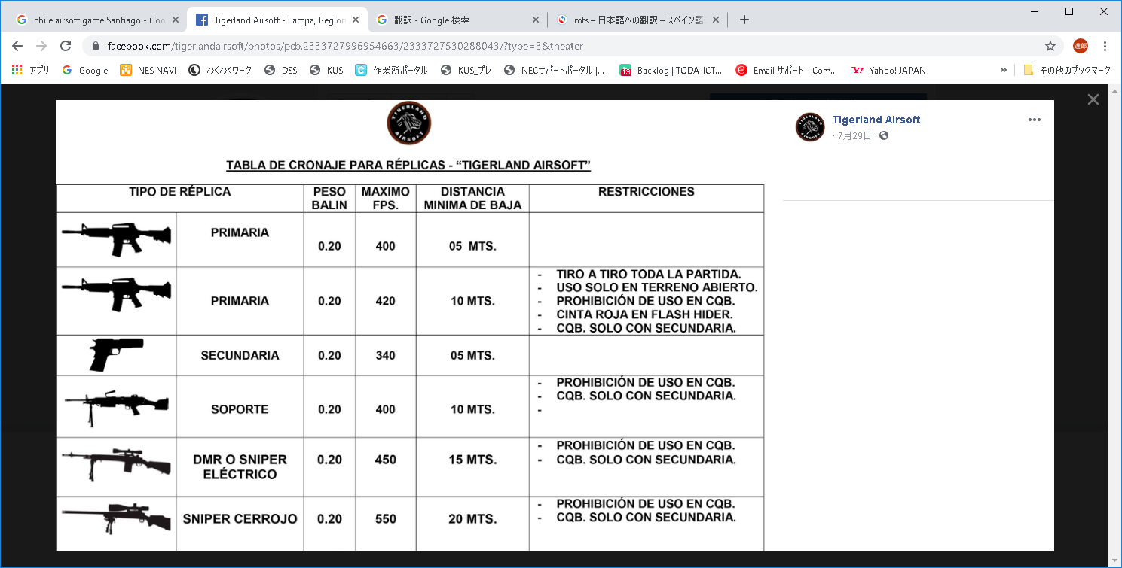
初速/ｇ | 71m/s | 72m/s | 73m/s | 74m/s | 75m/s | 76m/s | 77m/s | 78m/s | 79m/s | 80m/s
0.2g | 0.504j | 0.518j | 0.533j | 0.548j | 0.563j | 0.578j | 0.593j | 0.604j | 0.624j | 0.640j
0.25g | 0.630j | 0.648j | 0.666j | 0.685j | 0.703j | 0.722j | 0.741j | 0.761j | 0.780j | 0.800j

初速/ｇ | 81m/s | 82m/s | 83m/s | 84m/s | 85m/s | 86m/s | 87m/s | 88m/s | 89m/s | 90m/s | 91m/s | 92m/s | 93m/s | 94m/s | 95m/s | 96m/s | 97m/s | 98m/s | 99m/s | 100m/s
0.2g | 0.656j | 0.672j | 0.689j | 0.706j | 0.723j | 0.740j | 0.757j | 0.774j | 0.792j | 0.810j | 0.828j | 0.846j | 0.865j | 0.884j | 0.903j | 0.922j | 0.941j | 0.960j | 0.980j | 1.000j
0.25g | 0.820j | 0.841j | 0.861j | 0.882j | 0.903j | 0.925j | 0.946j | 0.968j | 0.990j | 1.013j | 1.035j | 1.058j | 1.081j | 1011j | 1.128j | 1.152j | 1.176j | 1.201j | 1.225j | 1.250j
 |  |  |  |  |  |  |  | アウトドア制限(0.25) |  | インドア制限(0.2のみ) |  |  |  |  |  |  |  | アウトドア制限(0.2)
初速/ｇ | 81m/s | 82m/s | 83m/s | 84m/s | 85m/s | 86m/s | 87m/s | 88m/s | 89m/s | 90m/s | 91m/s | 92m/s | 93m/s | 94m/s | 95m/s | 96m/s | 97m/s | 98m/s | 99m/s | 100m/s
FPS | 265.7 | 269.0 | 272.3 | 275.6 | 278.9 | 282.2 | 285.4 | 288.7 | 292.0 | 295.3 | 298.6 | 301.8 | 305.1 | 308.4 | 311.7 | 315.0 | 318.2 | 321.5 | 324.8 | 328.1
初速/ｇ | 101m/s | 102m/s | 103m/s | 104m/s | 105m/s | 106m/s | 107m/s | 108m/s | 109m/s | 110m/s | 111m/s | 112m/s | 113m/s | 114m/s | 115m/s | 116m/s | 117m/s | 118m/s | 119m/s | 120m/s
FPS | 331.4 | 334.6 | 337.9 | 341.2 | 344.5 | 347.8 | 351.0 | 354.3 | 357.6 | 360.9 | 364.2 | 367.5 | 370.7 | 374.0 | 377.3 | 380.6 | 383.9 | 387.1 | 390.4 | 393.7
 |  |  |  |  |  | 100%CQB
初速/ｇ | 121m/s | 122m/s | 123m/s | 124m/s | 125m/s | 126m/s | 127m/s | 128m/s | 129m/s | 130m/s | 131m/s | 132m/s | 133m/s | 134m/s | 135m/s | 136m/s | 137m/s | 138m/s | 139m/s | 140m/s
FPS | 397.0 | 400.3 | 403.5 | 406.8 | 410.1 | 413.4 | 416.7 | 419.9 | 423.2 | 426.5 | 429.8 | 433.1 | 436.4 | 439.6 | 442.9 | 446.2 | 449.5 | 452.8 | 456.0 | 459.3
 | Assult |  |  |  |  |  |  |  |  |  |  |  |  |  |  |  | Sniper

将来
日本語圏 | 例) | 日本
スペイン語圏 | 例) | スペイン・チリ・グアテマラ
英語圏 | 例) | アメリカ・イギリス・フィリピン

ワーキングホリデー
1年間(最長2年間)

27歳 |  | 28歳 | 29歳 | 30歳 | 31歳
ワーホリ(1)
ワーホリ(2)

海外では低収入になる可能性がある
特に"これから"学ぶスペイン語圏内では英語圏よりもより不安要素は高い

とはいえ
海外で修行を積む・そのうち修行が実り、仕事を得る・暮らすという考えは尊重したい
 |  |  |  |  | 本心だけ言えば、俺は優里子に
折衝案となるが、 |  |  |  |  | 師と言える沢山学んできてほしい、世界的に活躍できるようにな人間になってほしい、好きな仕事をしてほしい
ワーホリを利用したチリへの渡航は勿論OK
それに延長を利用して志望する建築家のところで修行するのもOK

但し、俺は恐らく簡単にスペイン語圏での仕事を簡単には見つけられない/ 語学が弱いことからスペイン語習得も容易ではないと思っている
とはいえ努力して優里子に付いて行きたいので
海外であるならば英語(ワーホリが終わるころを目指して)を中心として仕事をみつけられるようにしたい
まだとっかかりがあるから

優里子がチリに行くのと同時に
俺は英語の勉強を始め、1-2年後に
日本で仕事をするか、英語圏で仕事をするか二人で決めたい

英語圏で 優里子がある程度の安定した職につけるなら

1 | 出来る限り互いに干渉されることなく・制限されることなく、自由に活動すること
2 | 二人のうち、最低どちらかはある程度の資金確保ができる状態にすること

上記二点を強調・妥協しつつも守っていきたい

考え直し
そもそも俺が東京に来た理由はなんだったか
IT企業を優先し、また東京に根差した企業を選んだのはなぜか
それは、他分野に及ぶ社会ソリューションの提供は 優里子が目指す分野にも入り込めるから
だからいま建設会社に常駐しているんでしょ
東京で学ぶ・働くを予定していた優里子を追って東京に来たんではなかったか
敢えてこの会社に残る選択肢等そもそもなかったんじゃないか

優里子がチリを目指すなら、そして着いて行っていいなら、それこそ当初の目的を考えれば本望なのではないか

資金不足の道さえ退けられるならチリへ行くべき それが回答でしょ
海外で働くことに繋げること、日本に戻っても働ける道を出来る限り作っておくことはなるたけカバーリングはする必要はある

出来高請求システムは2018年4月末本番
5-7月は多段階リリース
⇒ 2018年7月末には離職する覚悟で動く
27歳の覚悟

日程表１
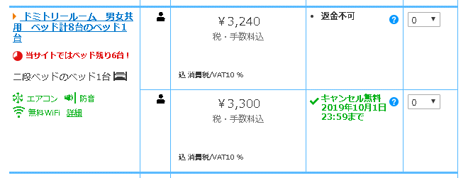
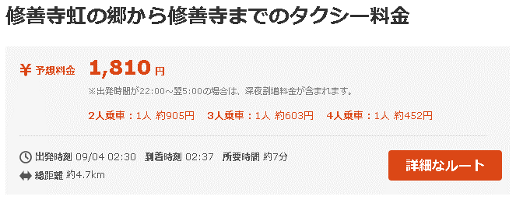
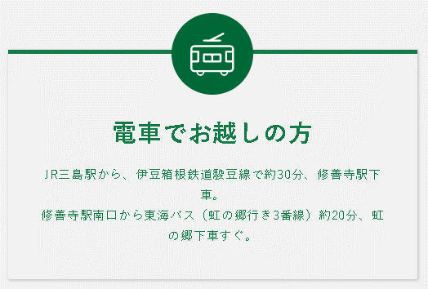

[修善寺温泉⇒虹の郷]
http://dia.tokaibus.jp/OrangeGuide/pc/table.do?pole=1&busstop=6054&kind=1
[修善寺駅⇒虹の郷]
http://dia.tokaibus.jp/OrangeGuide/pc/table.do?pole=3&busstop=6001&kind=1

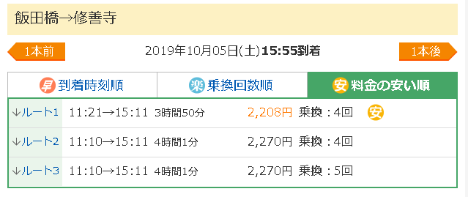
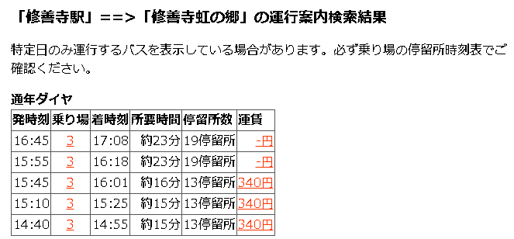

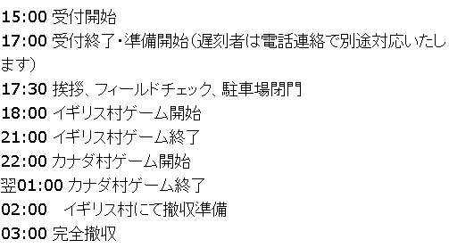

http://www.booking.com/Share-IP2mmn

